상품제안서
클라우망 호텔수건 40수 코마사 200g 매직 | 상품코드: S20843

 |  |  |  |  |  |  | 02-713-8555 | www.synergygift.co.kr
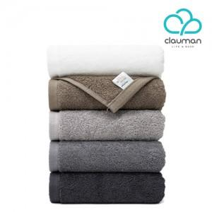

【상세/제작정보】 | 국내생산 최고급 40수 코마사 200g 호텔수건

【인쇄/포장옵션】 | 자수 / 포장지포장

【공급단가】 | 수량 | 100~ | 500~ | 1,000~ | 3,000~ | 5,000~
*VAT별도 | 단가 | 5,110원 | 4,920원 | 4,730원 | 4,540원 | 4,430원

【상품 URL】 | https://www.synergygift.co.kr:443/src/goods_detail.php?gdno=20843

